Sheet2
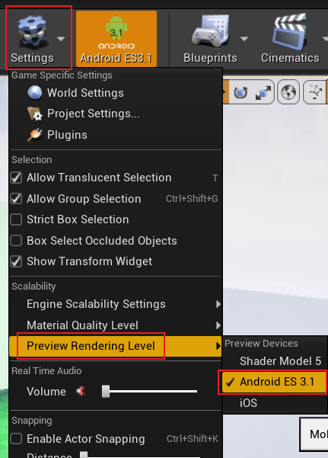
PC的UE编辑器开启移动端渲染管线

